1.ソフトウェアインストール
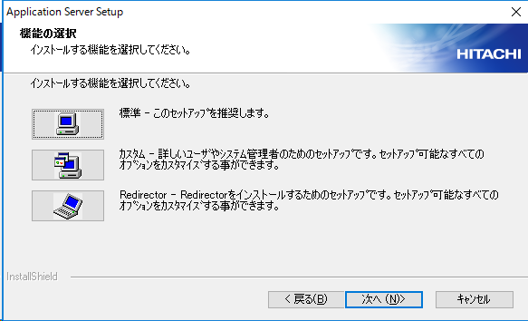
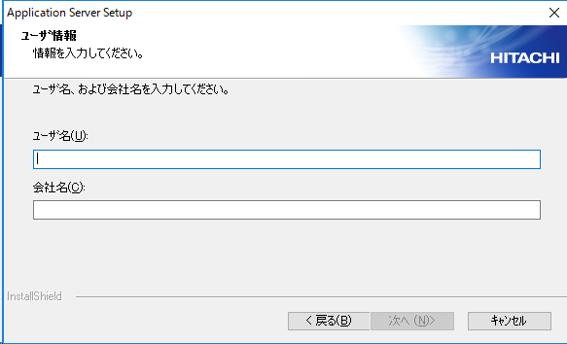
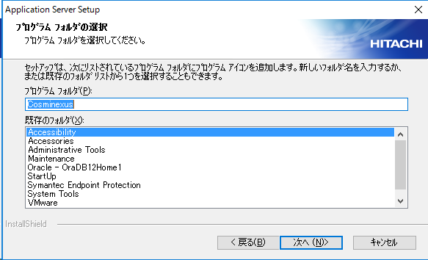
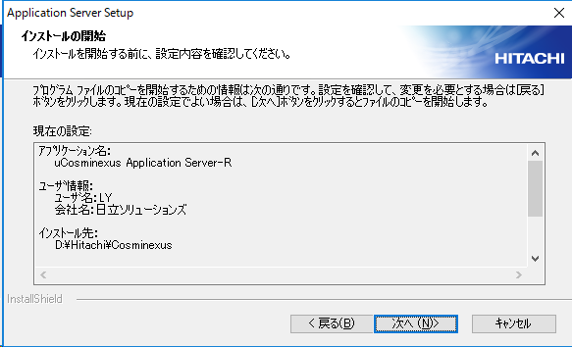
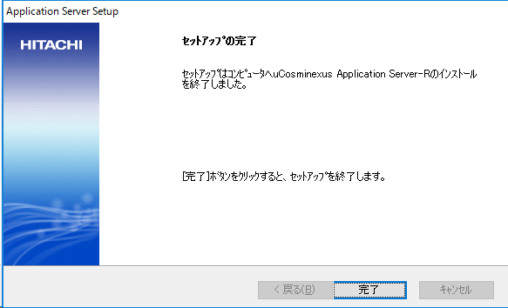
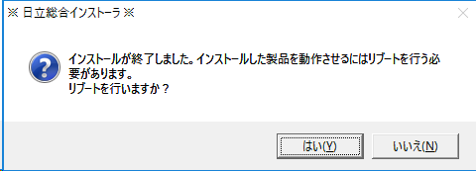
・Cosminexus 09-70-04 インストール

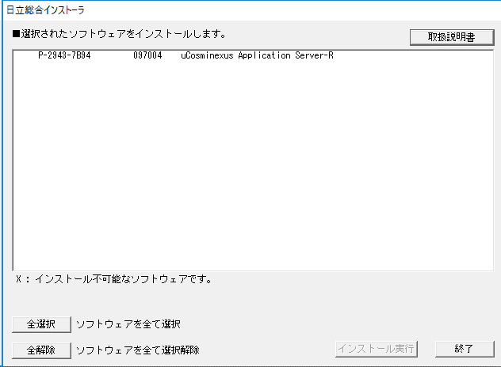

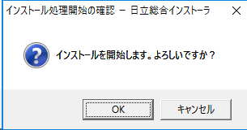

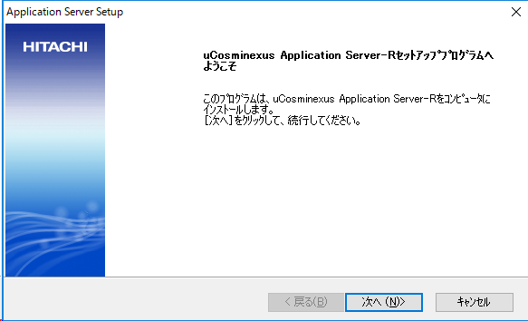

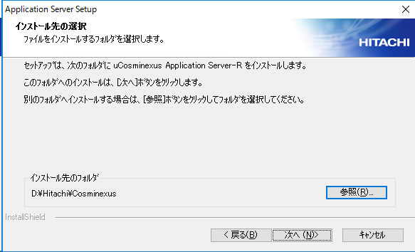

D:\Hitachi\Cosminexus

2.環境設定
・環境設定

 | 1. 環境変数を設定する

 |  | 環境構築フォルダ内のバッチファイルを実行する。
 |  |  | .\環境構築\Cosminexus\setEnvParam.cmd

 |  |  | バッチを実行し、環境変数が以下のように設定されていることを確認する。

 |  |  | ・システム環境変数（変数名 = 'Path'） | ・システム環境変数（変数名 = 'TZ'）
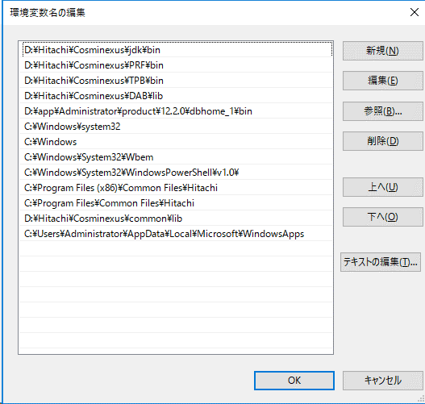

 | 2. Cosminexus関連サービスの設定
 |  | 環境構築フォルダ内のバッチファイルを実行する。
 |  |  | .\環境構築\Cosminexus\setCosmiService.cmd

 |  |  | バッチ実行後、サービスが以下のようになっていることを確認する。

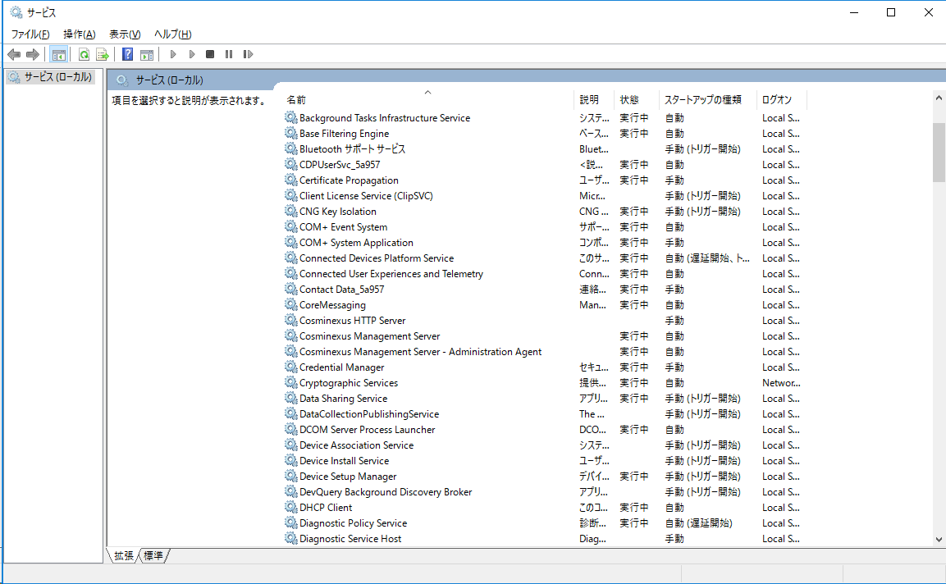

 | 3. Cosminexus用ファイアウォールの設定
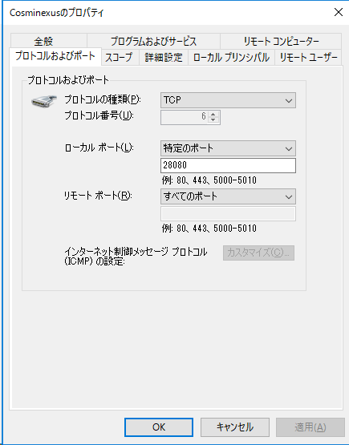

 | 4. HTTPファイアウォールの設定
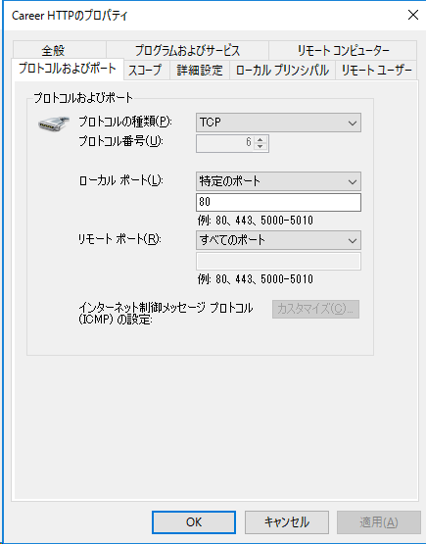

 | 5. Oracleファイアウォールの設定

1522

3.管理者アカウント設定
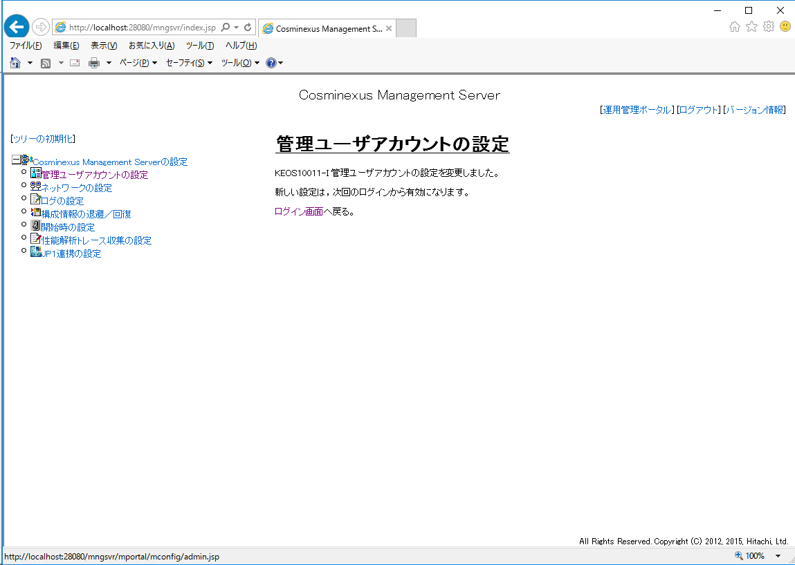
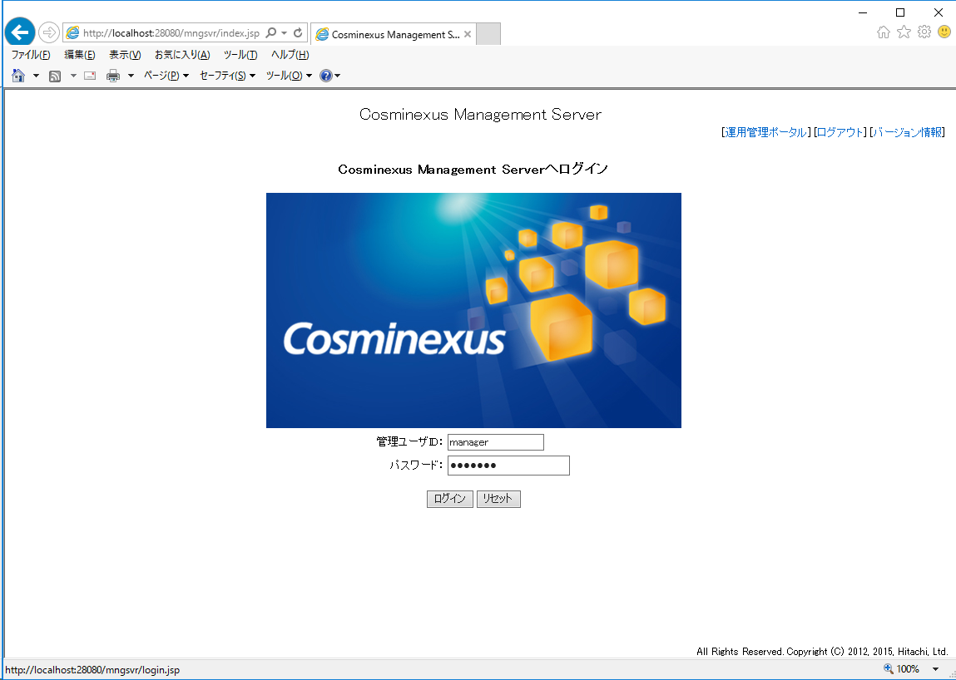
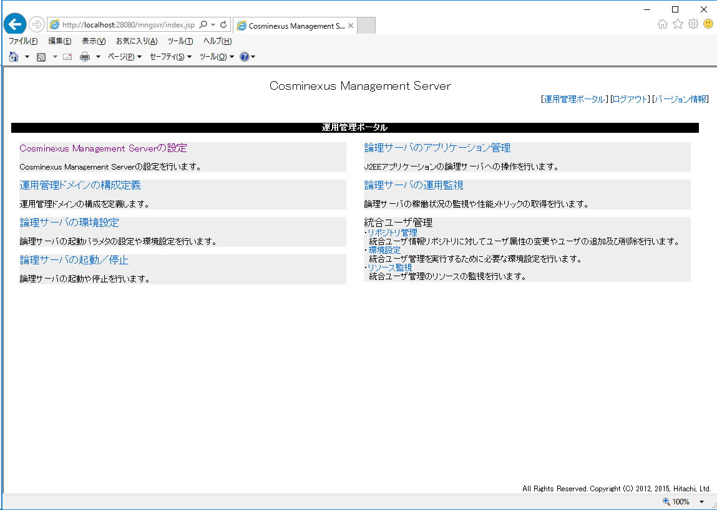
・管理者アカウントの設定

 | http://localhost:28080/mngsvr/index.jsp | にアクセスする。
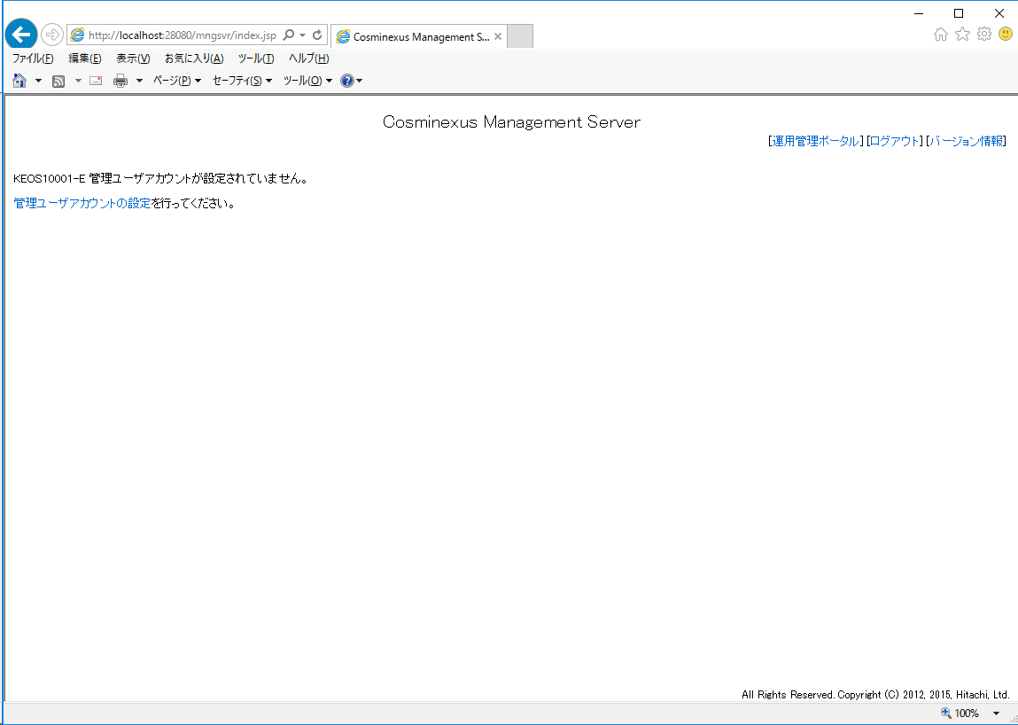

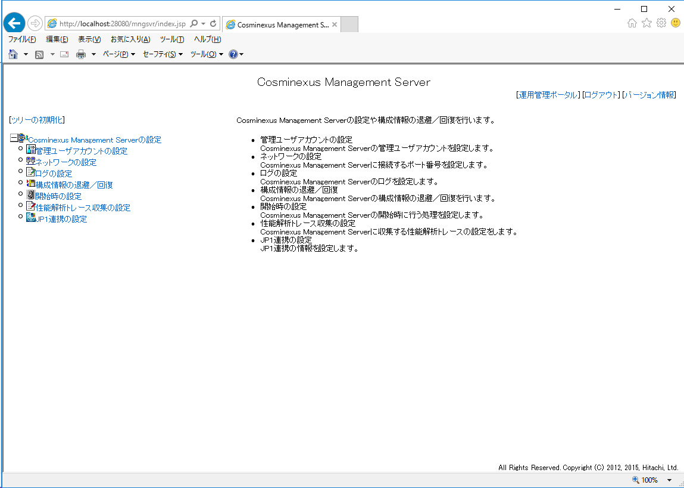

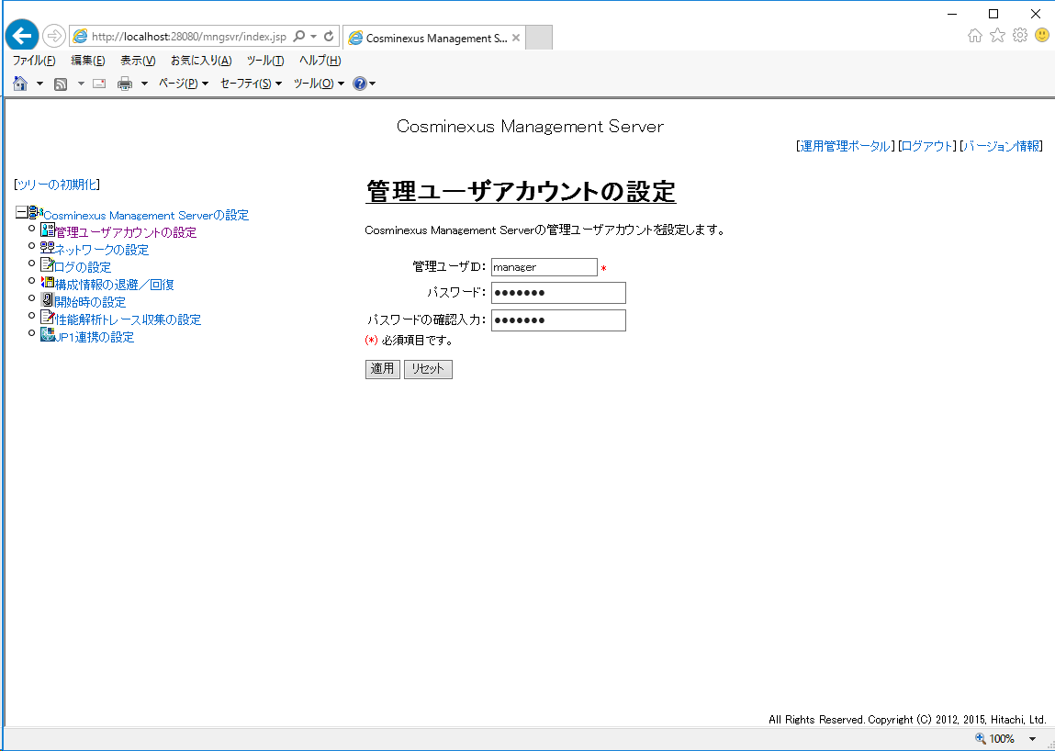

manager

manager

4.運用管理ドメインの構成定義
4. 運用管理ドメインの構成定義

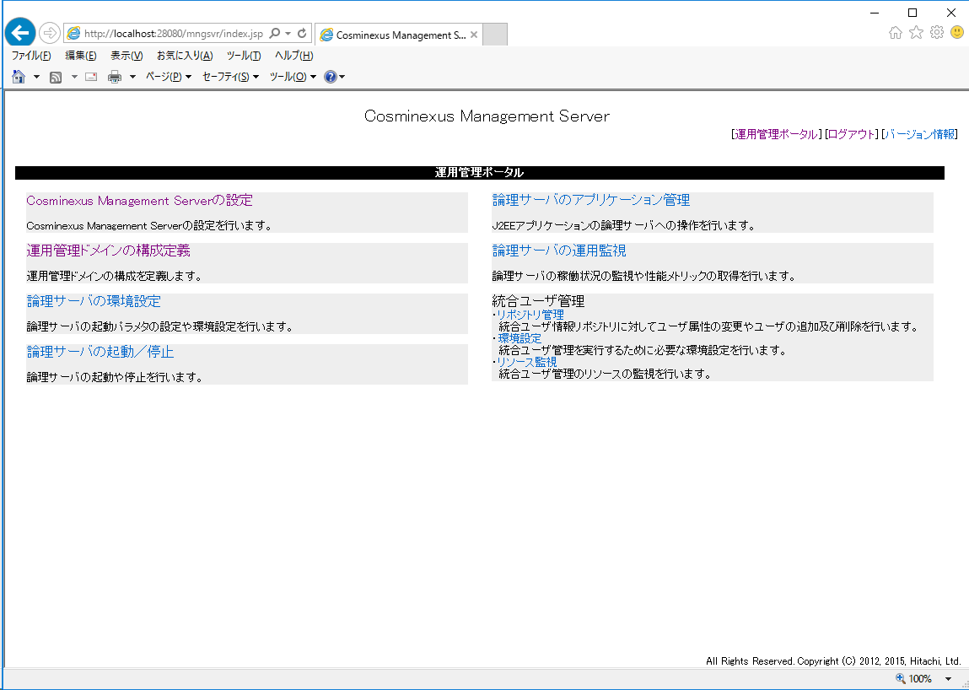

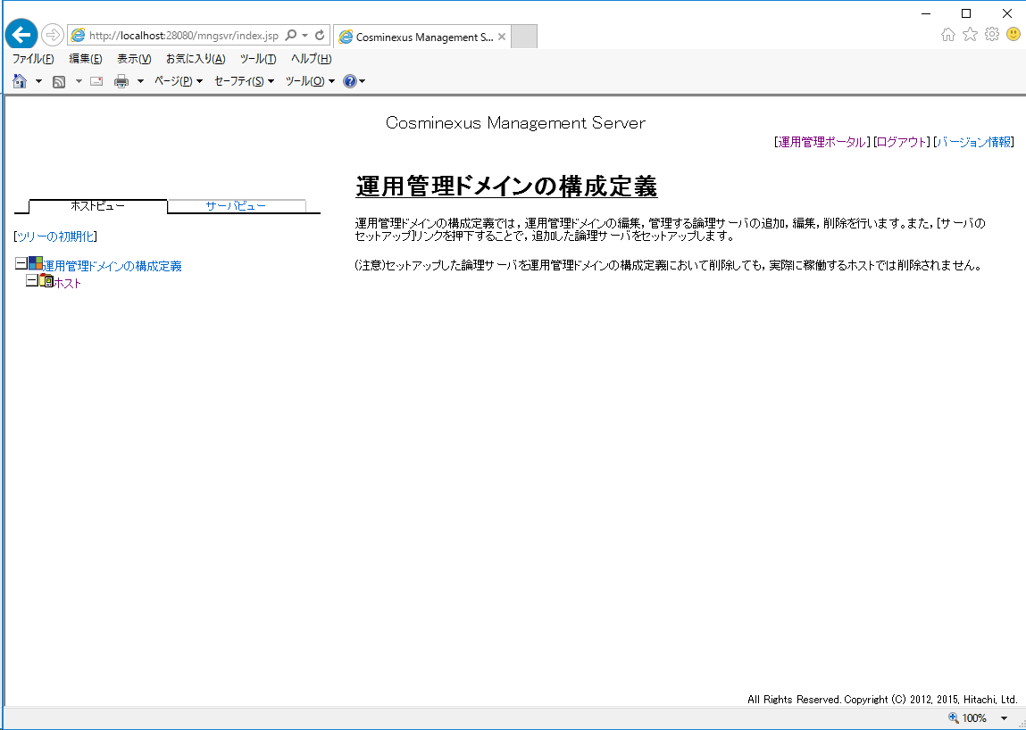

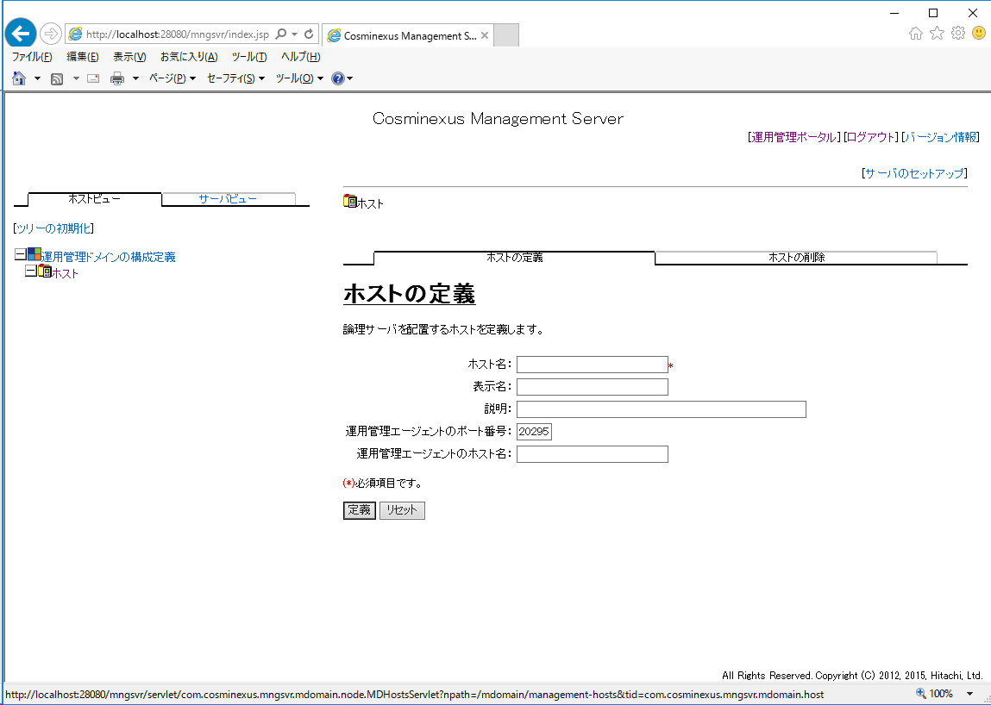

コンピュータ名

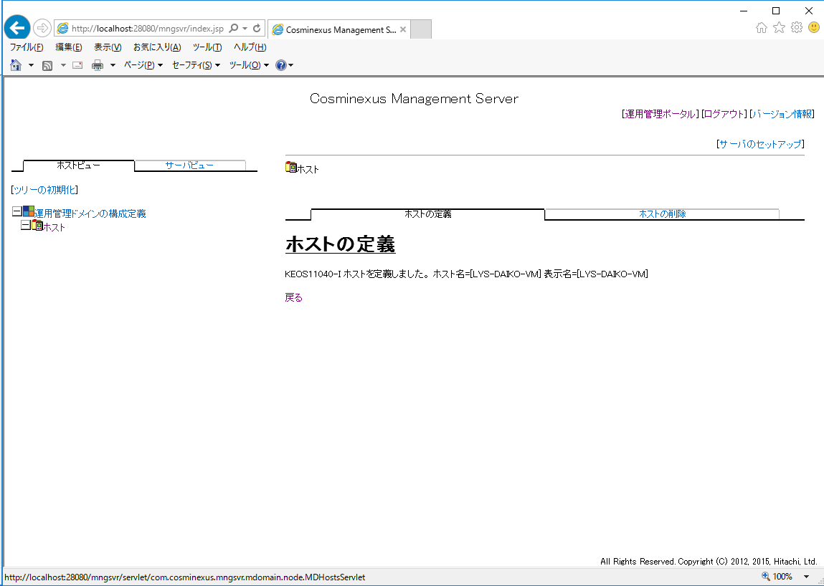

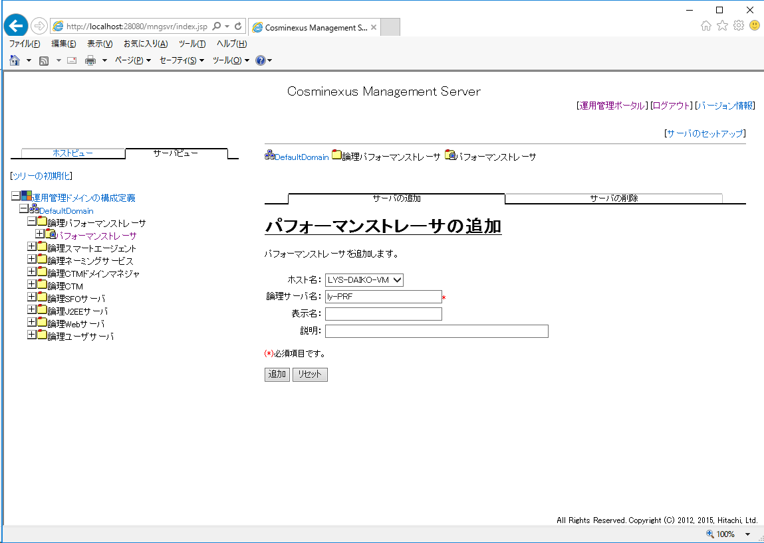

ly-PRF

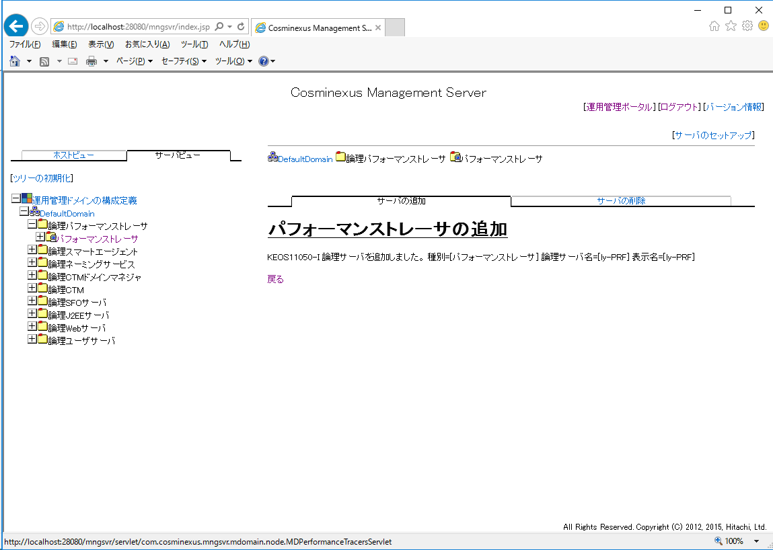

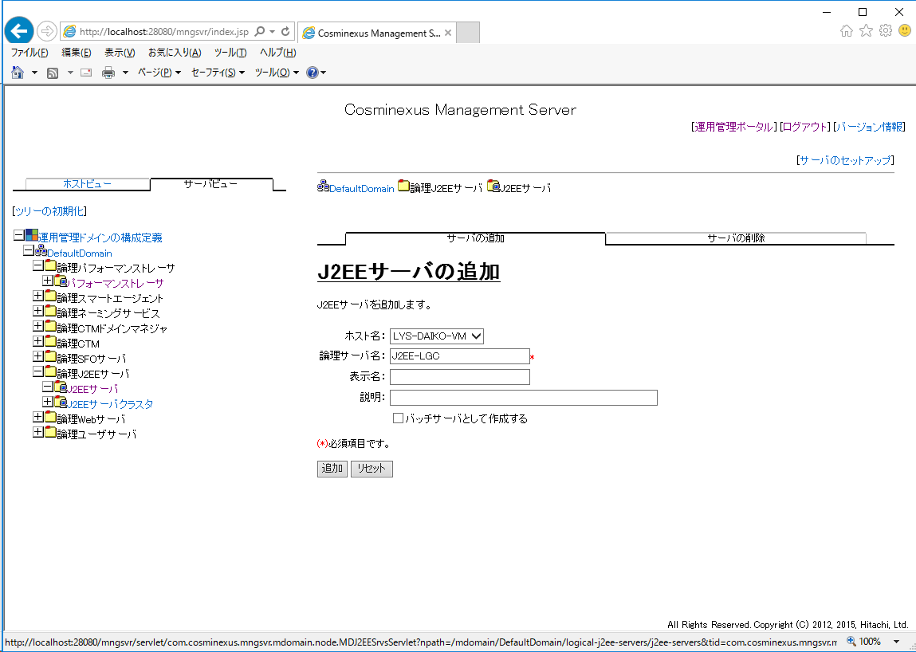

J2EE-LGC

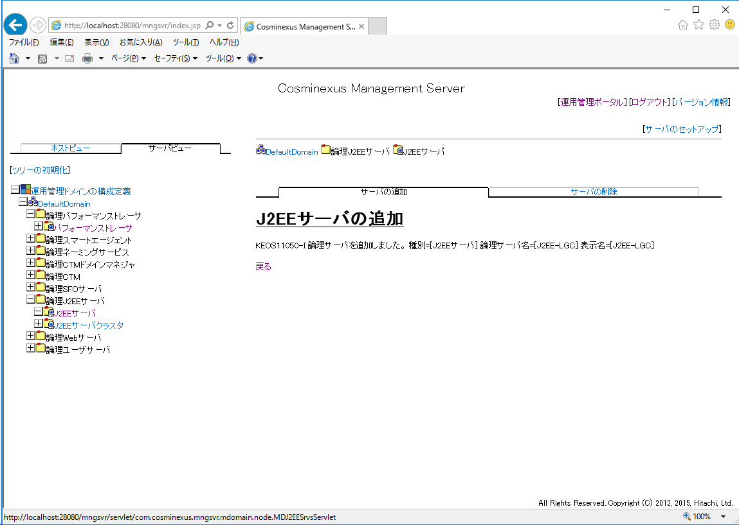

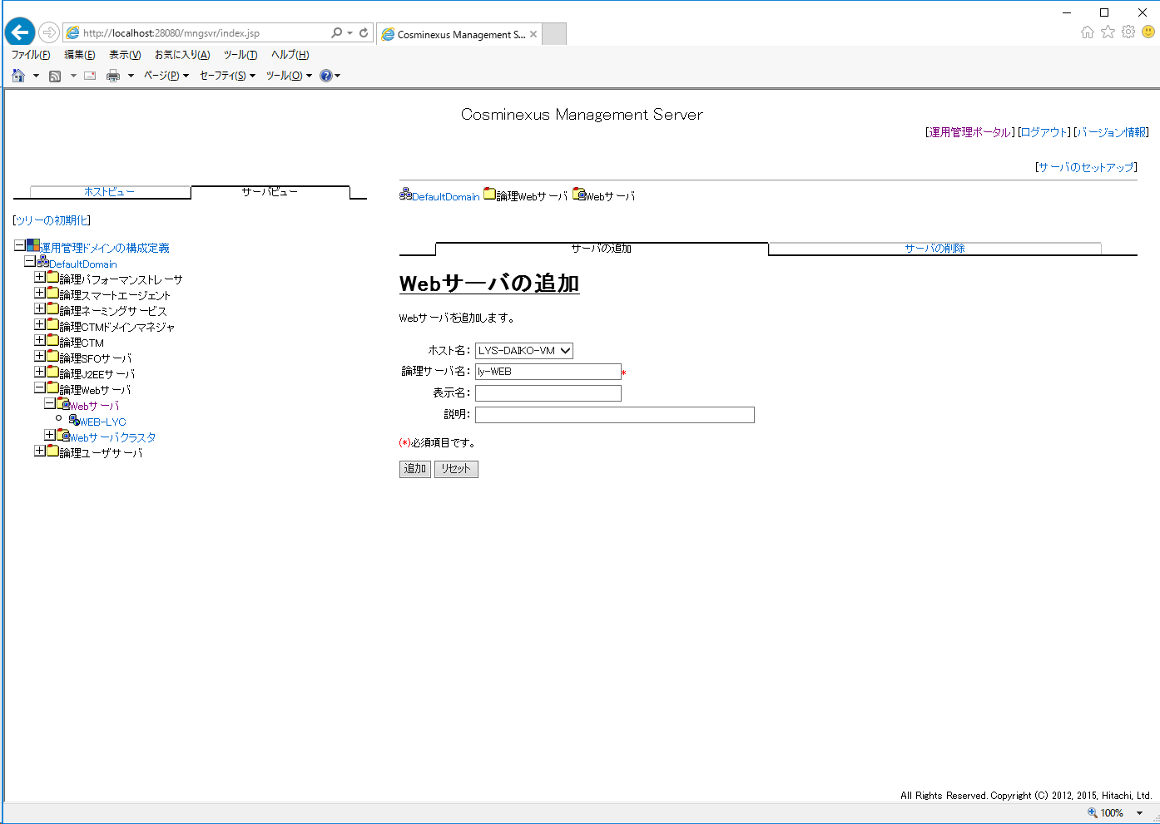

ly-WEB

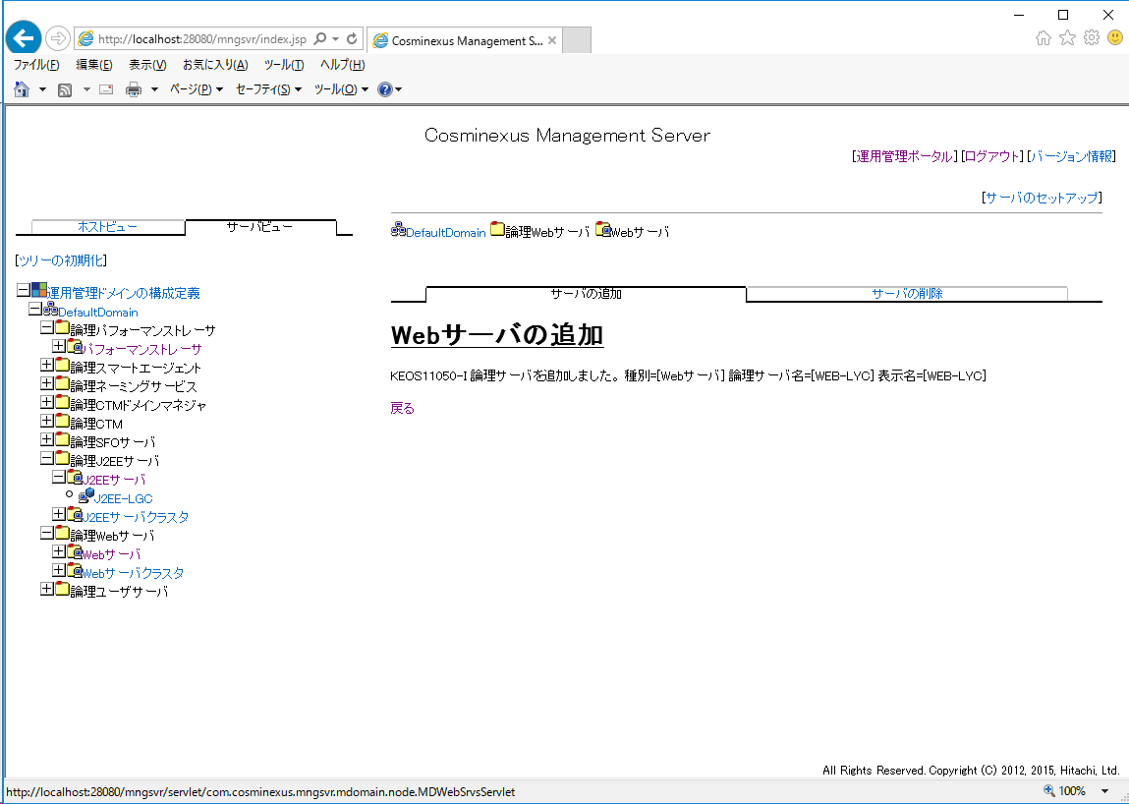

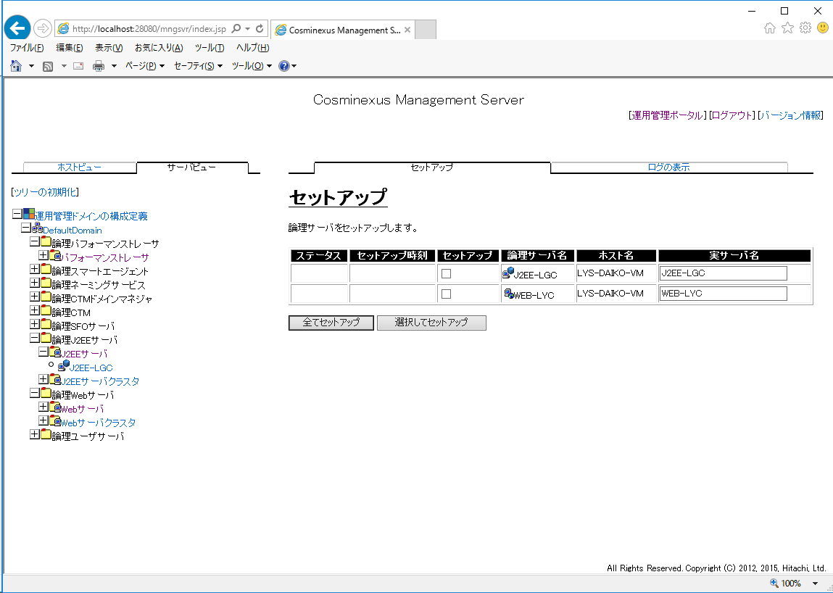

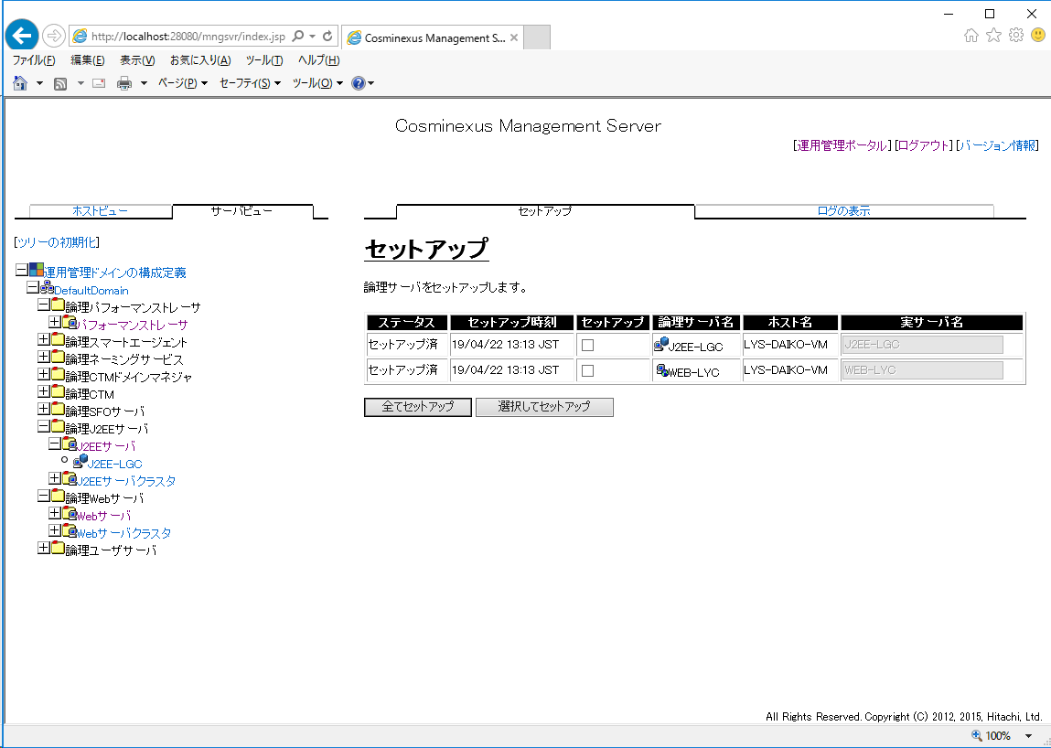

「セットアップ済」となること

5.論理サーバの環境設定
5. 論理サーバーの環境設定

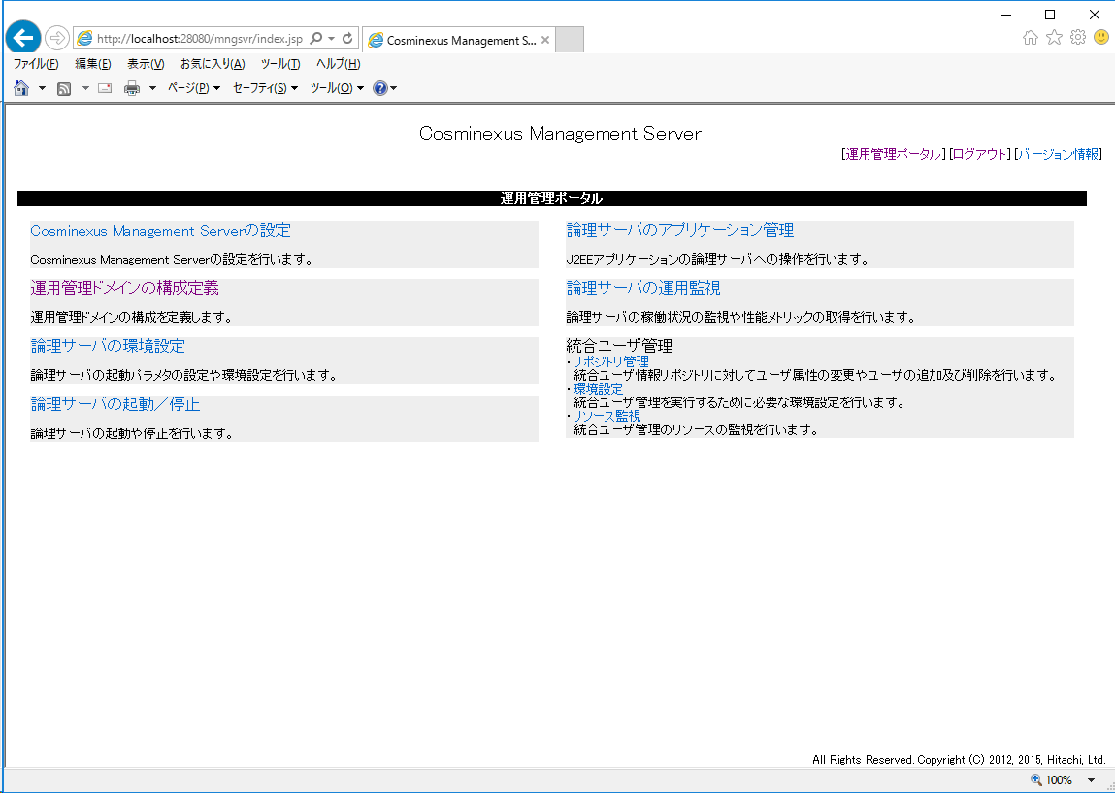

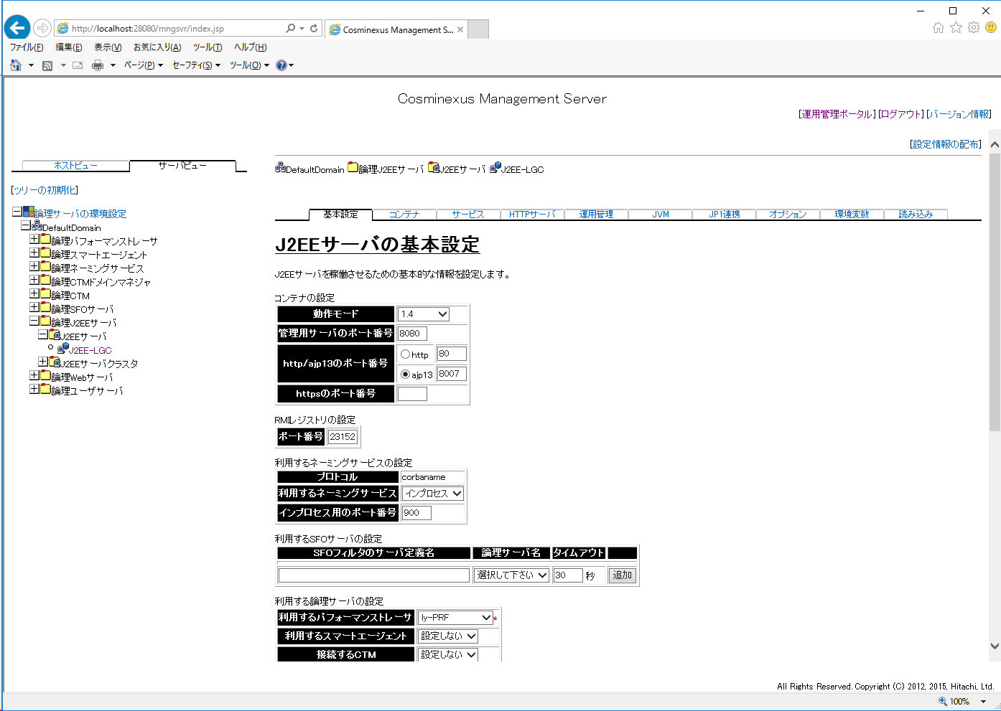
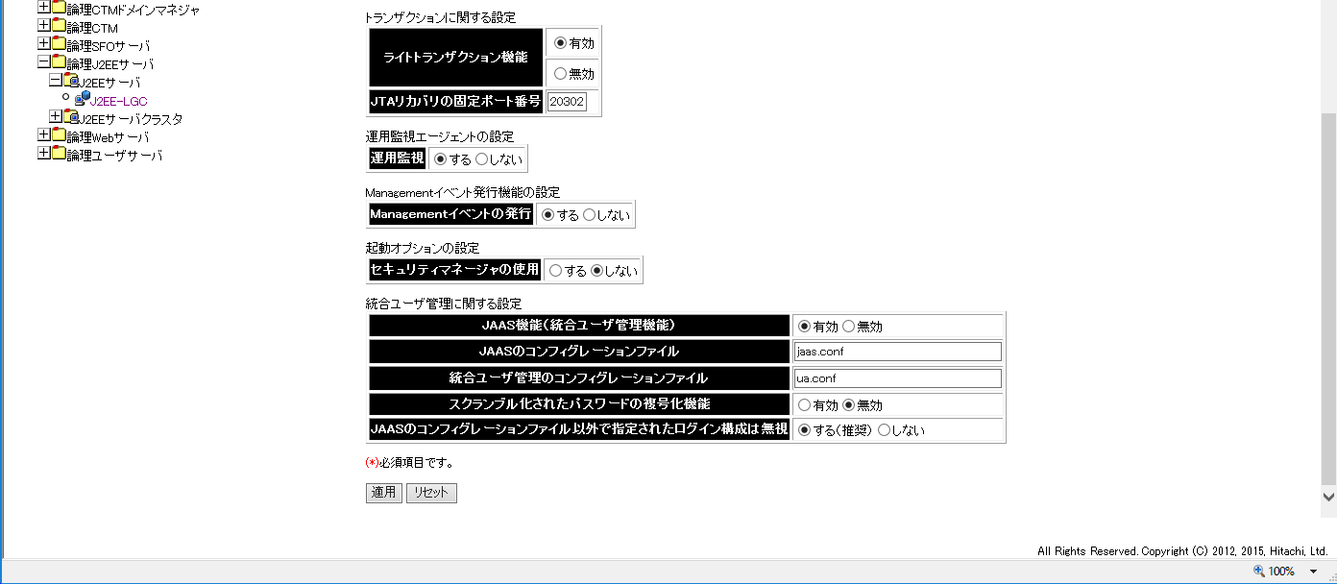

ly-PRF

「しない」

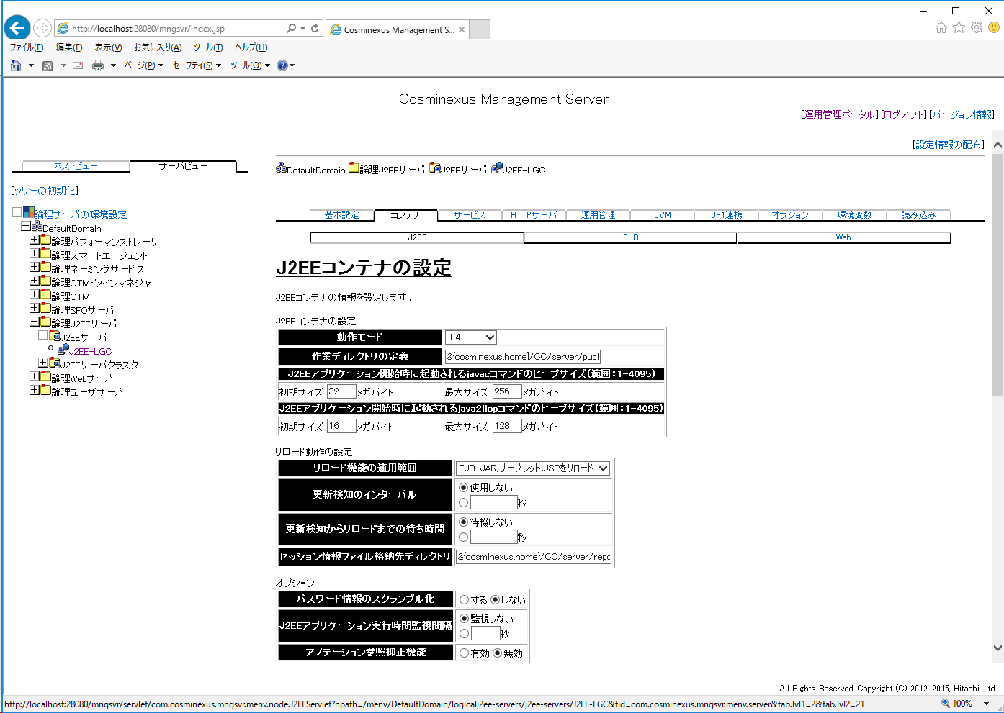
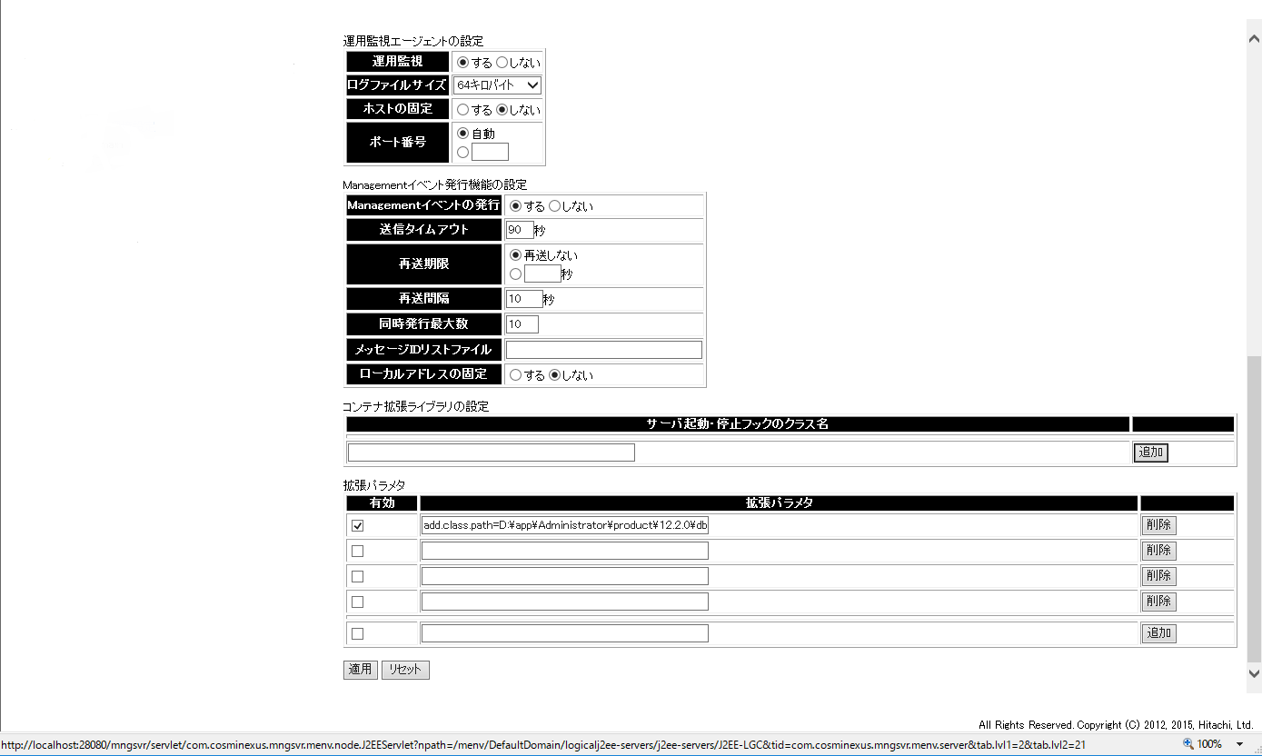

add.class.path=D:\jdbc\ojdbc8.jar

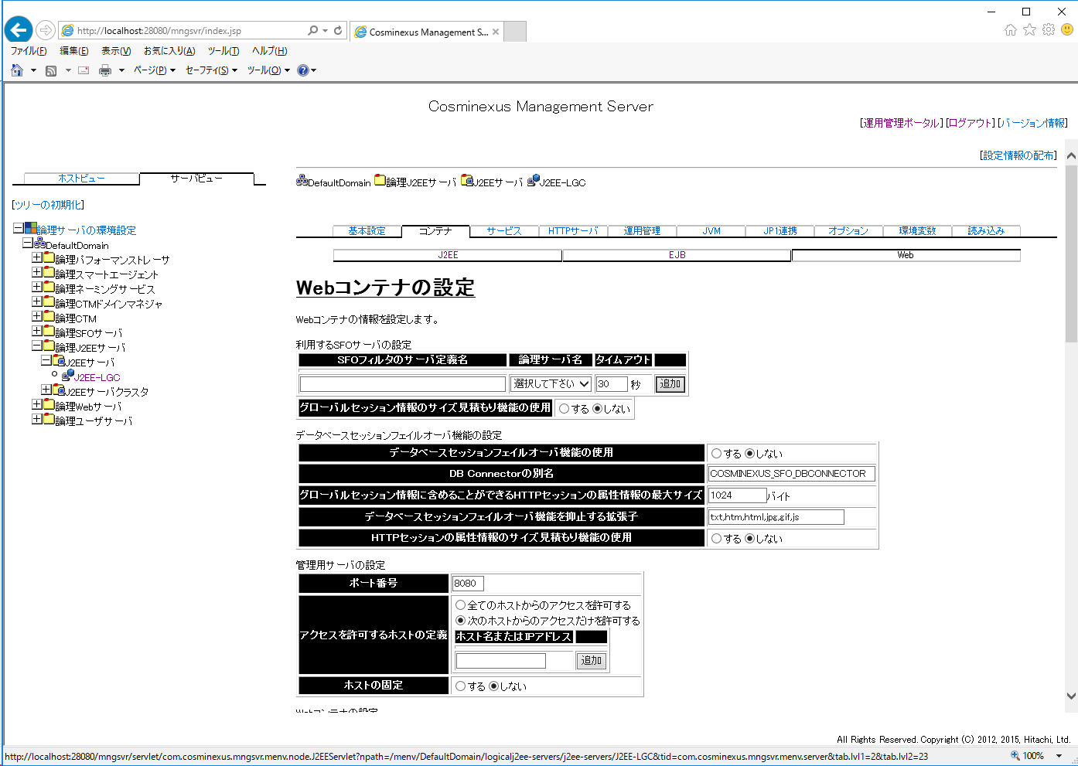
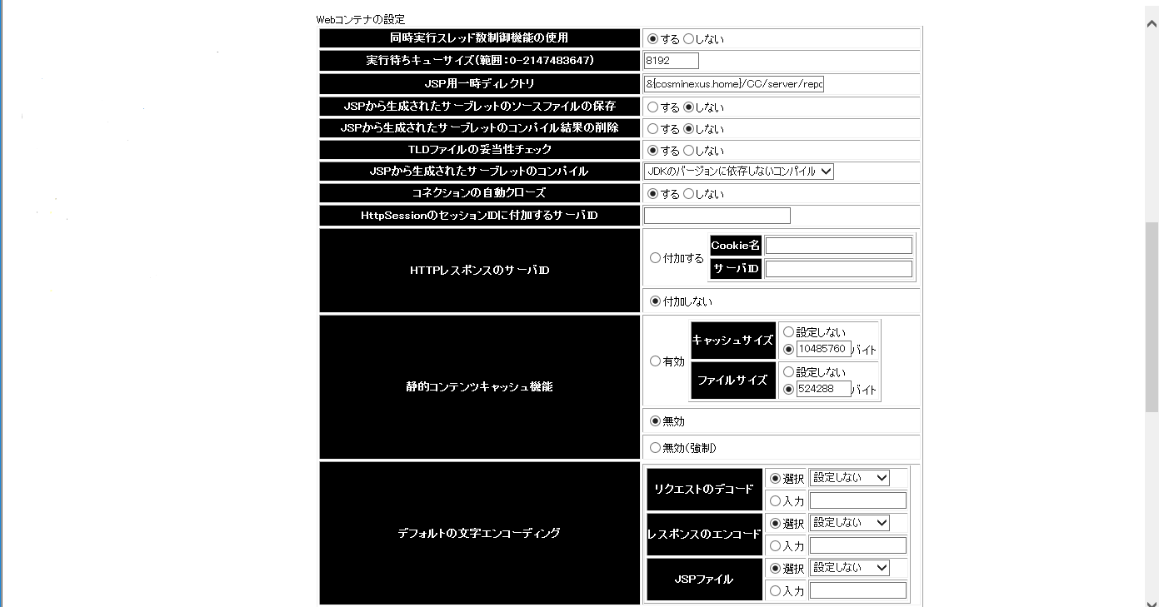
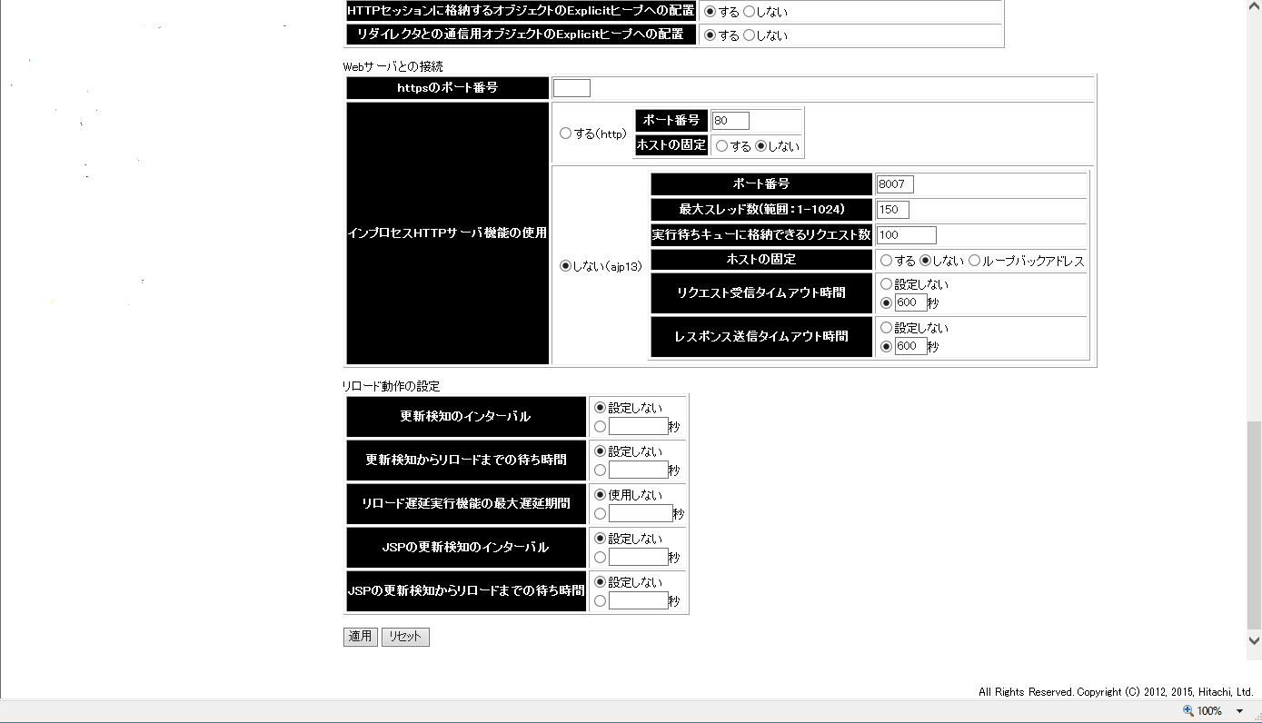

150

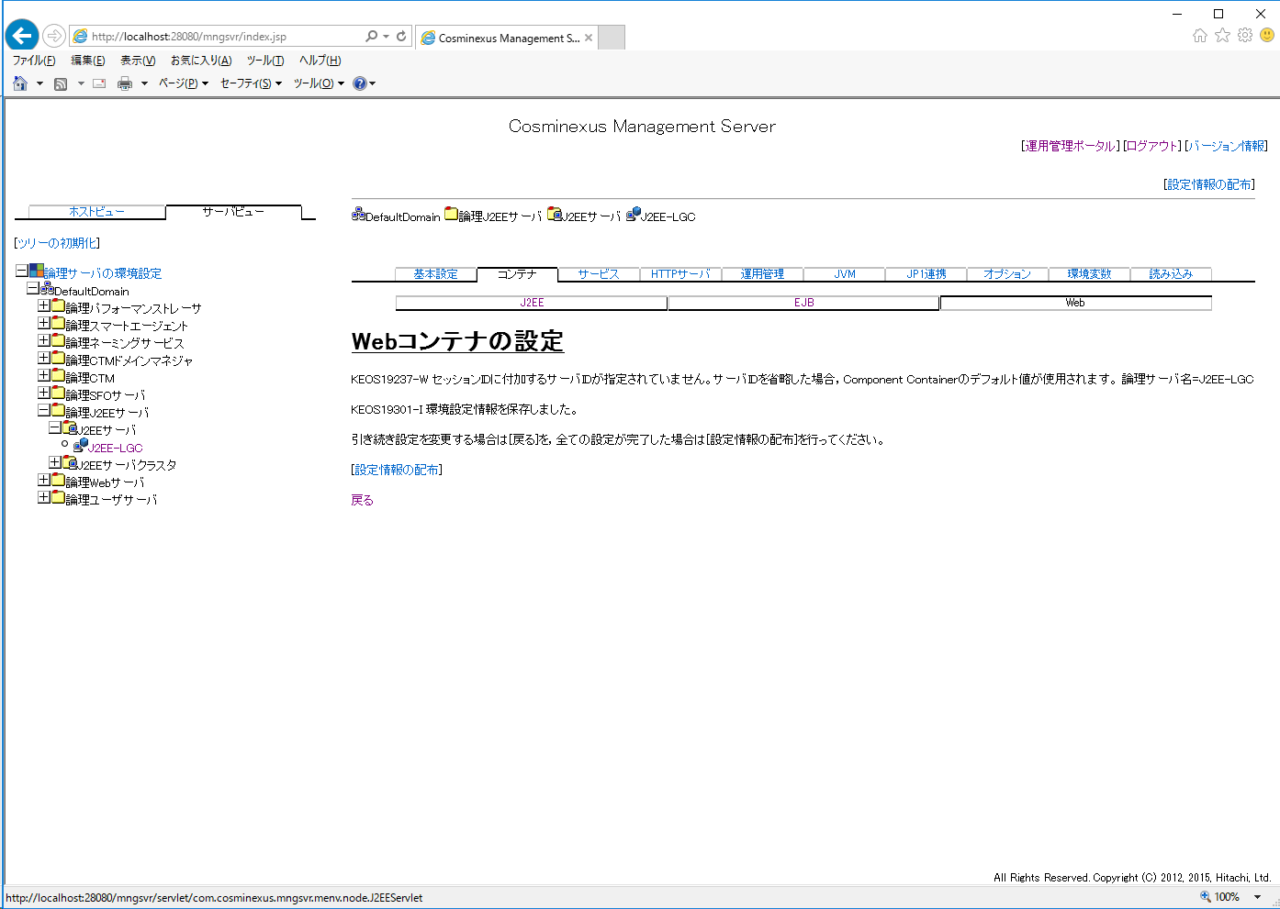

メッセージは無視

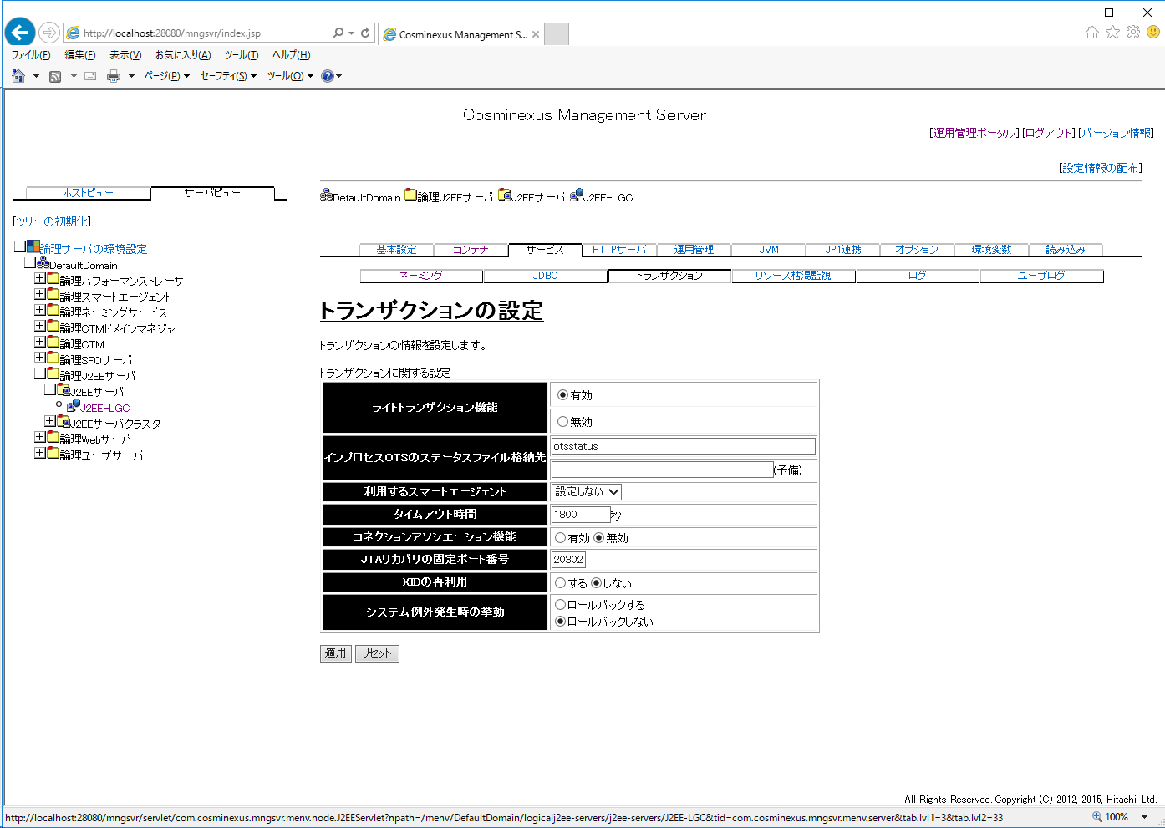

1800

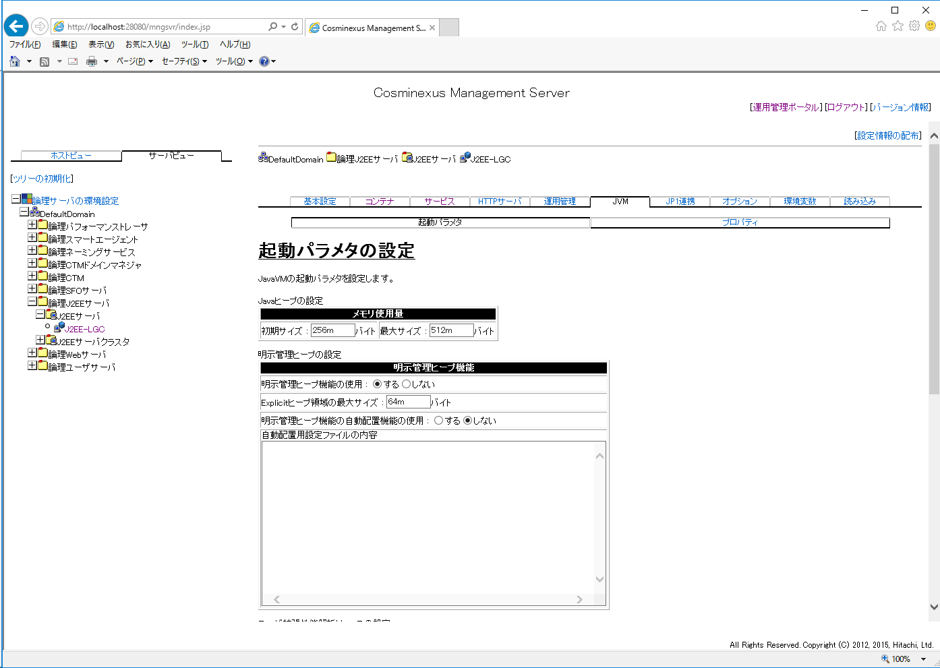
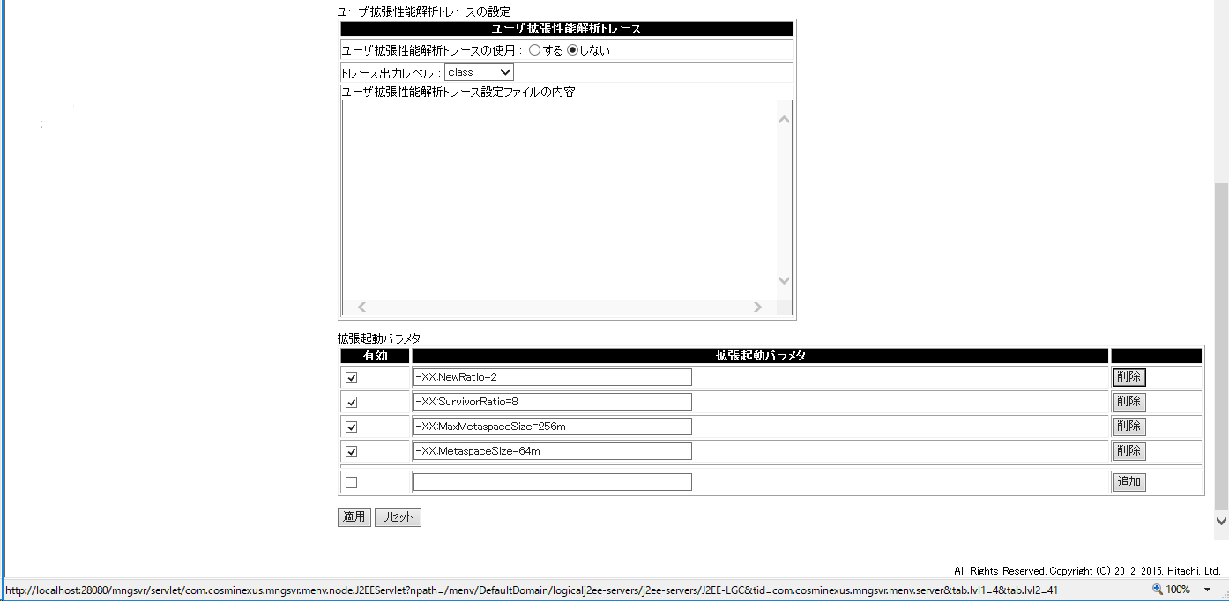

以下のパラメータをそれぞれ設定する。
-XX:NewRatio=2
-XX:SurvivorRatio=8
-XX:MaxMetaspaceSize=256m
-XX:MetaspaceSize=64m

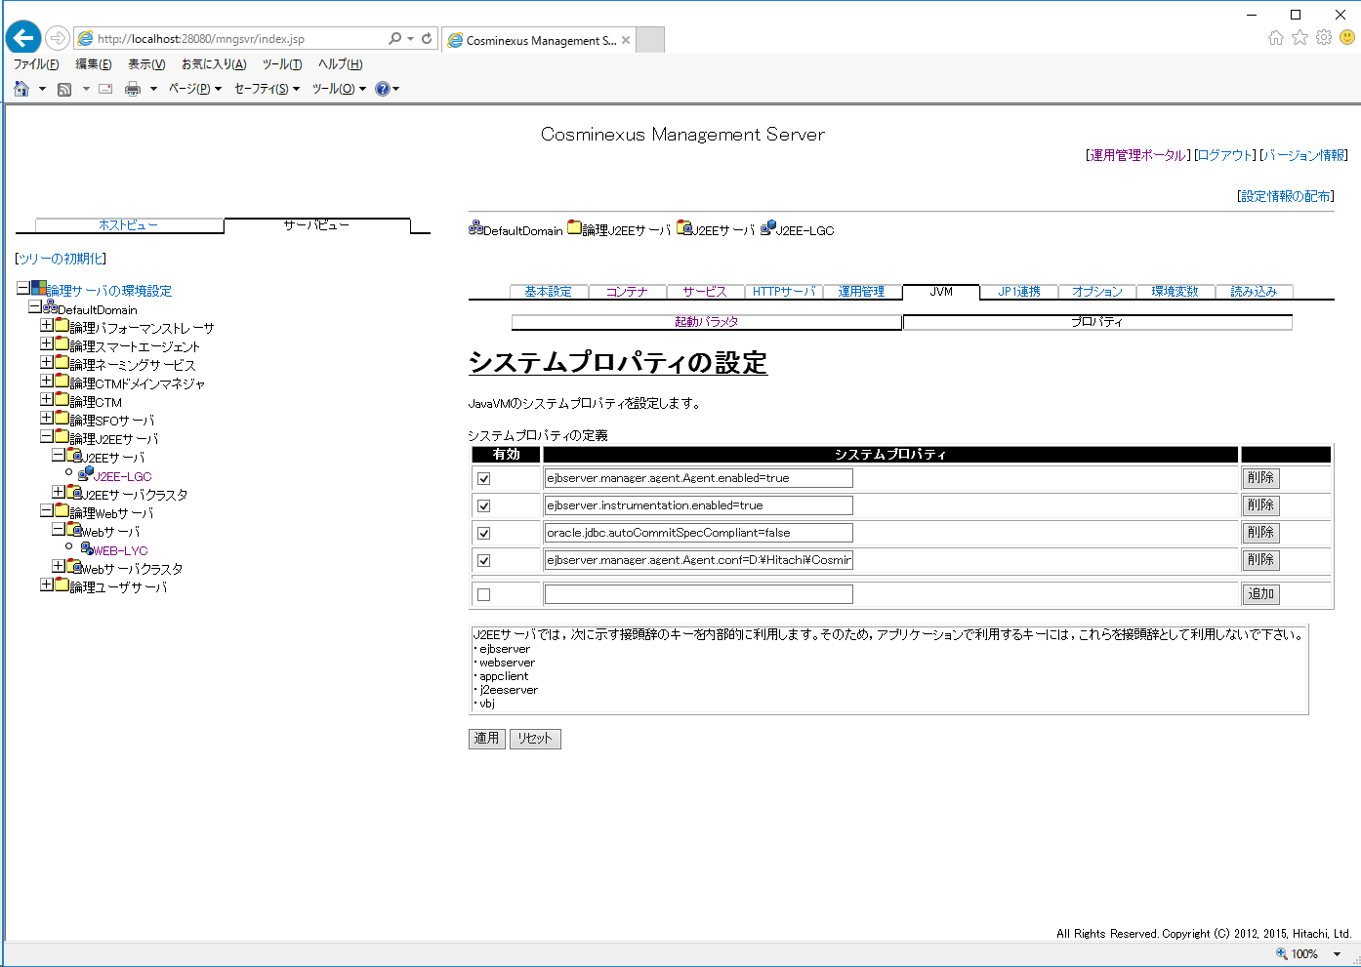

以下のプロパティをそれぞれ設定する。
ejbserver.manager.agent.Agent.enabled=true
ejbserver.instrumentation.enabled=true
ejbserver.manager.agent.Agent.conf=D:\Hitachi\Cosminexus\manager\config\mngagent.J2EE-LGC.properties
oracle.jdbc.autoCommitSpecCompliant=false

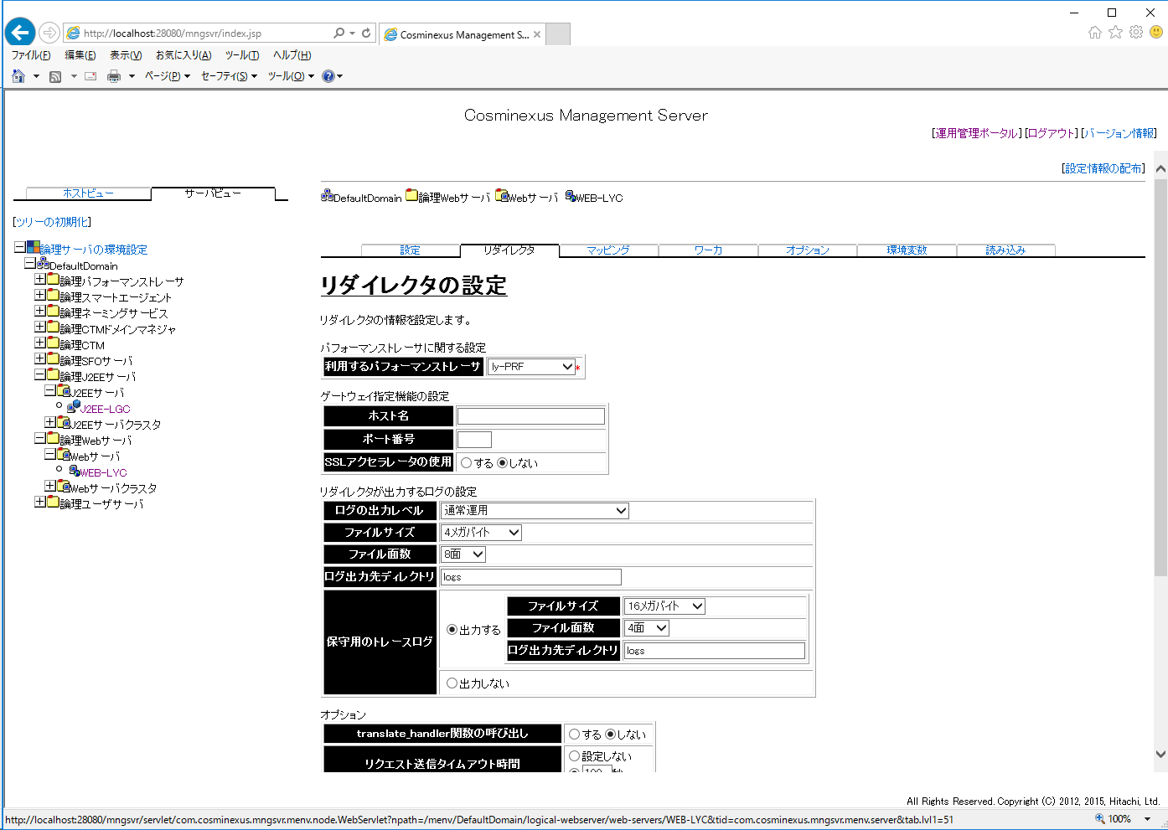

ly-PRF

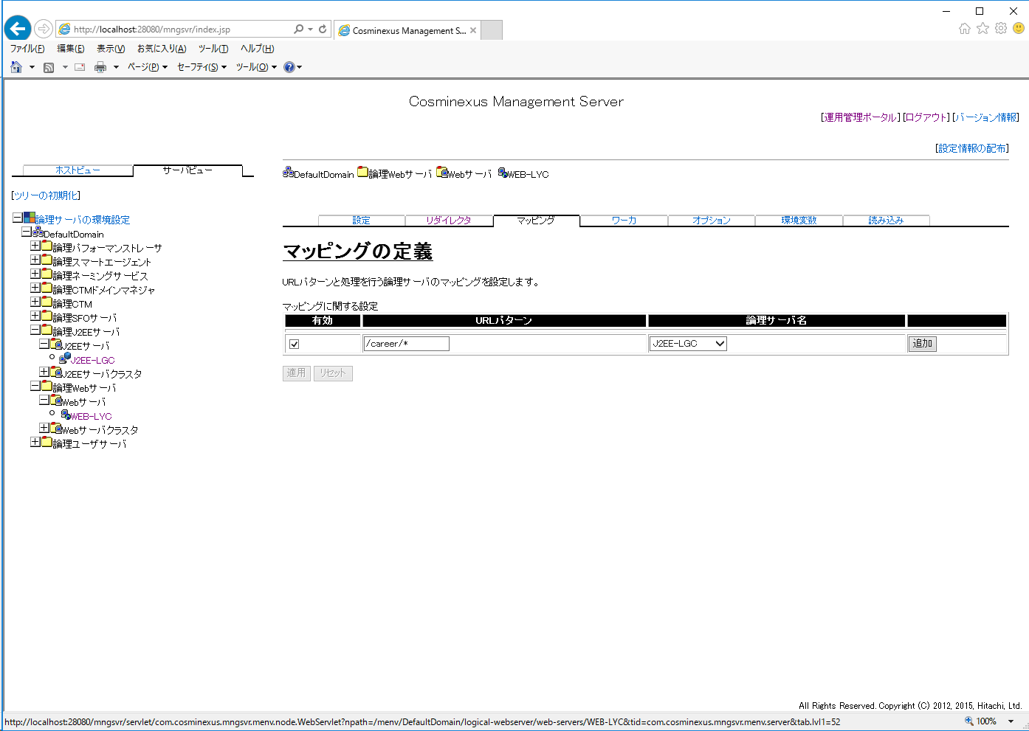

チェック

/career/*
J2EE-LGC

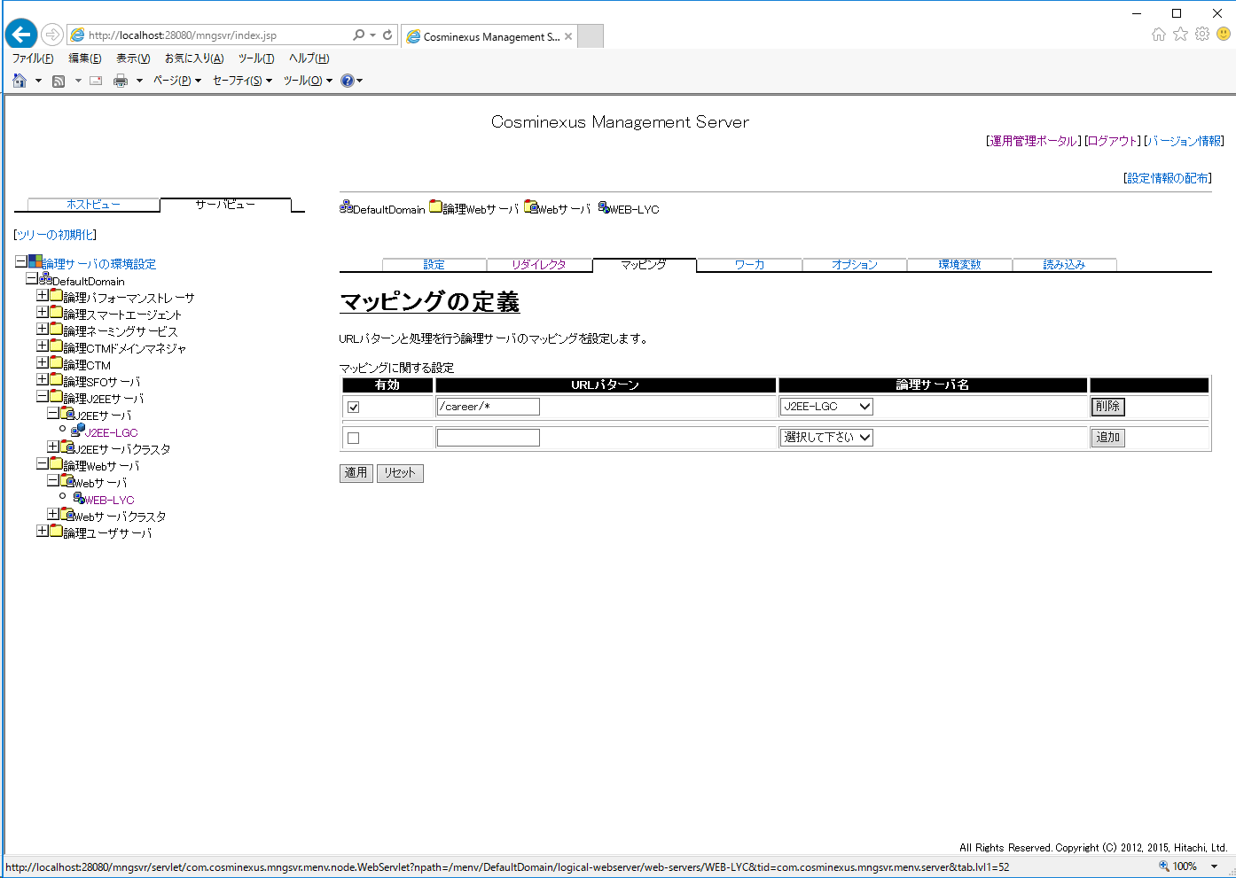

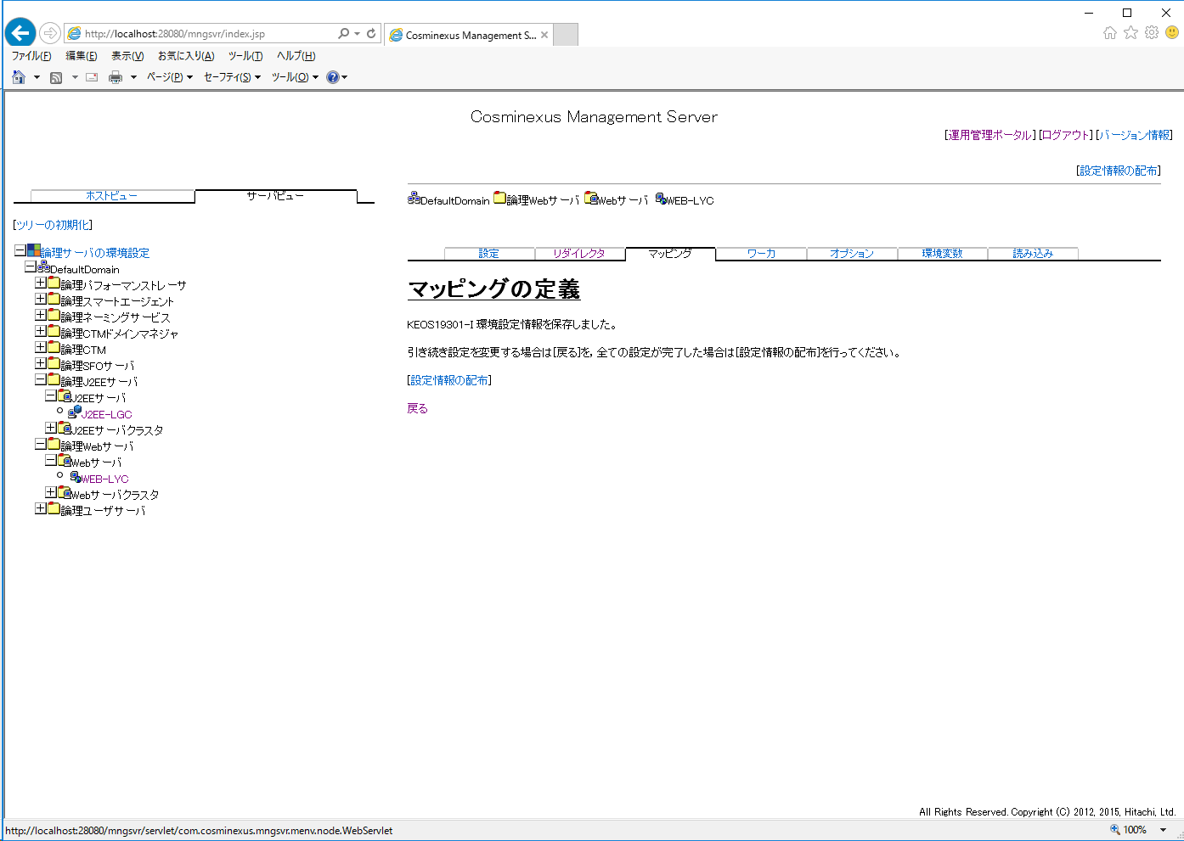

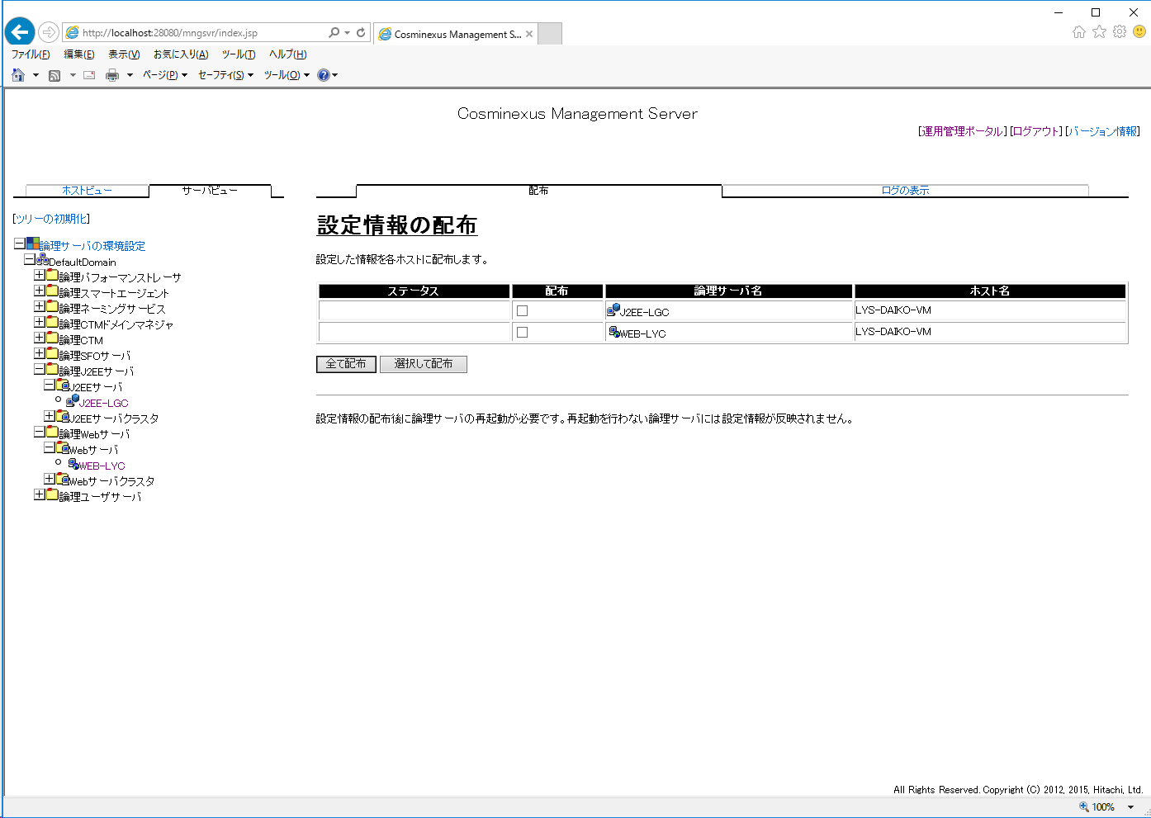



「配布済」となること

6.実行権限の編集
6.実行権限の編集

 | テキストエディタで以下のファイルを開き、編集する。
 |  | D:\Hitachi\Cosminexus\CC\server\usrconf\ejb\J2EE-LGC\server.policy

 | ・server.policy
// All Rights Reserved. Copyright (C) 2000, 2012, Hitachi, Ltd.
//
// Grant all permissions to the java extensions
grant codeBase "file:${java.home}/lib/ext/-" {
permission java.security.AllPermission;
};
//
// Grant all permissions to the java tools, etc
// Note: java.home is the jre, not the installation dir for the jdk
grant codeBase "file:${java.home}/../lib/*" {
permission java.security.AllPermission;
};
//
// Grant all permissions to anything loaded from the
// EJB server itself
grant codeBase "file:${ejbserver.install.root}/lib/*" {
permission java.security.AllPermission;
};
grant codeBase "file:${tpbroker.java.home}/lib/*" {
permission java.security.AllPermission;
};
grant codeBase "file:${cosminexus.home}/DABJ/*" {
permission java.security.AllPermission;
};
grant codeBase "file:${cosminexus.home}/manager/lib/*" {
permission java.security.AllPermission;
};
grant codeBase "file:${cosminexus.home}/c4web/lib/*" {
permission java.security.AllPermission;
};
grant codeBase "file:${cosminexus.home}/c4web/exlib/*" {
permission java.security.AllPermission;
};
grant codeBase "file:${cosminexus.home}/jaxws/lib/*" {
permission java.security.AllPermission;
};
grant codeBase "file:${cosminexus.home}/jaxrs/lib/*" {
permission java.security.AllPermission;
};
grant codeBase "file:${cosminexus.home}/jaxp/lib/*" {
permission java.security.AllPermission;
};
grant codeBase "file:${cosminexus.home}/CTM/lib/*" {
permission java.security.AllPermission;
};
grant codeBase "file:${cosminexus.home}/PRF/lib/*" {
permission java.security.AllPermission;
};
grant codeBase "file:${cosminexus.home}/wss/lib/*" {
permission java.security.AllPermission;
};
grant codeBase "file:${cosminexus.home}/XMLSEC/lib/*" {
permission java.security.AllPermission;
};
grant codeBase "file:${ejbserver.install.root}/sfo/lib/*" {
permission java.security.AllPermission;
};
grant codeBase "file:${hntrlib.home}/classes/*" {
permission java.security.AllPermission;
};
grant codeBase "file:${cosminexus.home}/common/lib/*" {
permission java.security.AllPermission;
};
grant codeBase "file:${ejbserver.install.root}/weld/lib/*" {
permission java.security.AllPermission;
};
//
// Grant all permissions to the container generated stubs and
// implementation classes
grant codeBase "file:${ejbserver.http.root}/ejb/${ejbserver.serverName}/containers/-" {
permission java.security.AllPermission;
};
//
// Grant all permissions to imported resource (datasource) implementations
// implementation classes
grant codeBase "http://*/ejb/${ejbserver.serverName}/import/resjars/-" {
permission java.security.AllPermission;
};
//
// Grant permissions to resource adapters
//
grant codeBase "file:${ejbserver.http.root}/ejb/${ejbserver.serverName}/rarjars/-" {
// For Cosminexus TP1 Connector & TP1/Client/J
permission java.util.PropertyPermission "*", "read, write";
// For Cosminexus TP1 Connector & TP1/Client/J & Cosminexus Reliable Messaging
permission java.io.FilePermission "<<ALL FILES>>", "read, write, delete";
permission java.net.SocketPermission "*", "connect,listen,accept";
// For TP1/Message Queue - Access
permission java.lang.RuntimePermission "loadLibrary.*";
// For TP1/Message Queue - Access & Cosminexus Reliable Messaging
permission java.lang.RuntimePermission "modifyThreadGroup";
permission java.lang.RuntimePermission "modifyThread";
// For DB Connector
permission java.lang.reflect.ReflectPermission "suppressAccessChecks";
// For authentication (from J2EE RI server.policy file)
permission javax.security.auth.PrivateCredentialPermission "* * \"*\"", "read";
// For Cosminexus Reliable Messaging
permission javax.security.auth.AuthPermission "modifyPrivateCredentials";
permission java.lang.RuntimePermission "getenv.HRMDIR";
// For Cosminexus SOA FTP Inbound Adapter
permission java.lang.RuntimePermission "getClassLoader";
permission java.lang.RuntimePermission "setContextClassLoader";
permission java.lang.RuntimePermission "accessDeclaredMembers";
};
//
// Grant permissions to JSP/Servlet
//
grant codeBase "file:${ejbserver.http.root}/web/${ejbserver.serverName}/-" {
permission java.lang.RuntimePermission "loadLibrary.*";
permission java.lang.RuntimePermission "queuePrintJob";
permission java.lang.RuntimePermission "modifyThread";
permission java.lang.RuntimePermission "modifyThreadGroup";
permission java.net.SocketPermission "*", "connect";
permission java.io.FilePermission "<<ALL FILES>>", "read, write, delete";
permission java.util.PropertyPermission "*", "read";
permission javax.security.auth.AuthPermission "getSubject";
permission javax.security.auth.AuthPermission "createLoginContext.*";
};
//
// Grant permissions to Cosminexus Service Coordinator
//
grant codeBase "file:${cosminexus.home}/CSC/lib/*" {
permission java.security.AllPermission;
};
//
// Grant permissions to custom login modules
//
grant codeBase "file:${cosminexus.home}/manager/modules/-" {
permission java.io.FilePermission "<<ALL FILES>>", "read";
permission javax.security.auth.AuthPermission "modifyPrincipals";
permission javax.security.auth.AuthPermission "modifyPublicCredentials";
};
//
// Grant minimal permissions to everything else:
// EJBs
// client implementation classes
grant {
permission java.util.PropertyPermission "*", "read";
permission java.lang.RuntimePermission "queuePrintJob";
permission java.net.SocketPermission "*", "connect";
permission java.io.FilePermission "C:/lysitheacareer/properties", "read";
permission java.io.FilePermission "C:/lysitheacareer/log", "write";
permission java.io.FilePermission "C:/lysitheacareer/html", "read";
permission java.io.FilePermission "C:/lysitheacareer/loder", "read,write,delete";
permission java.io.FilePermission "C:/lysitheacareer/temp", "read,write,delete";
permission java.io.FilePermission "C:/lysitheacareer/mailtemplete", "read";
permission java.io.FilePermission "C:/lysitheacareer/htmltemplete", "read";
permission java.io.FilePermission "C:/lysitheacareer/sheettemplete", "read";
permission java.io.FilePermission "C:/lysitheacareer/library", "read";
permission java.io.FilePermission "<<ALL FILES>>", "read,write,delete";
};
grant codeBase "file:${cosminexus.home}/CC/server/public/ejb/J2EE-LGC/apps/-" {
permission java.io.FilePermission "<<ALL FILES>>", "read,write,delete";
};
grant {
permission java.lang.RuntimePermission "modifyThreadGroup";
permission java.lang.RuntimePermission "modifyThread";
};
grant {
permission java.io.FilePermission "<<ALL FILES>>", "read,write,delete";
};

"Grant permissions to JSP/Servlet"セクション
「, delete」を追加

赤字部分をすべて追加する

赤字部分をすべて追加する

7.論理サーバの起動





7. 論理サーバーの起動

8.リソースアダプタ
8. リソースアダプタの設定









DBConnector_Oracle_CP.rar

HCDB



「成功」となること





CAREER

CAREER

1522

CAREER_DAIKO

20

100









「成功」となること







「成功」となること

